Feuil2
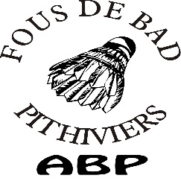

Tournoi nocturne de double seniors pithiviers
Vendredi 25 mai 2018 à partir de 18h
NC/P11/P12 – P10/D9 – D8/D7 - R
 |  | Merci de compléter la feuille informatiquement si possible
Chaque club doit inscrire et payer pour ses joueurs UNIQUEMENT

 | Nom du club : |  |  |  |  | Nom du responsable inscriptions :
 | Sigle : |  |  |  |  | Adresse postale complète :
 | Ligue : |  |  |  |  | Téléphone (obligatoire) :
 | Ville + dépt: |  |  |  |  | Mail (obligatoire) :

 |  |  | Tableau de double |  |  | Tableau de Mixte
 | Licence | Nom Prénom | Série | NOM partenaire | Club partenaire et Département | Série | NOM partenaire | Club partenaire et Département | TOTAL
ex | 12345 | DUFOU | P10/D9 | TRUC | ABP (45) | P10/D9 | MACHIN | ABP (45) | 17 €
1
2
3
4
5
6
7
8
9
10
11
12
 |  |  |  |  |  | 1 tableau : 14 € 2 tableaux : 17 € |  | TOTAL | 0 €
Inscription et règlement à envoyer à l'adresse suivante avant le 12 mai 2018 : |  |  |  |  |  |  |  | chèque à l'ordre de ABP
STEPHANIE KAHL 106 route de Pithiviers 45300 Dadonville /06.86.94.50.49
Contact : tournoisbadpithiviers@gmail.com |  |  |  |  |  |  | Signature responsable :

